Sheet1
肺癌筛查防治公益行动发布会物料清单
类别 | 项目 | 细项说明 | 单位 | 数量 | 系数 （天/月） | 单价 （单位：元） | 小计 | 备注
项目执行
物料制作 | 指示牌 | 木制T型立牌120x200 | 套 | 6 | 1 | 600.00 | 3,600.00
 | 签到板 | 3*5M，桁架喷绘 | 平方 | 15 | 1 | 85.00 | 1,275.00
 | 立牌 | 木制T型立牌120x200 | 套 | 6 | 1 | 600.00 | 3,600.00
 | 讲台贴 | 0.6*1M，写真覆KT | 套 | 1 | 1 | 80.00 | 80.00
 | 话筒套 | KT板写真，需考虑黏贴 | 套 | 6 | 1 | 40.00 | 240.00
 | IBM桌 | 1.8米 | 套 | 3 | 1 | 150.00 | 450.00
 | 白色桌布 | 3米 用现成的 | 套 | 3 | 1 | 50.00 | 150.00
 | 翻页器 | CUE翻页器 | 套 | 1 | 1 | 600.00 | 600.00
 | 扬声器 |  | 套 | 1 | 1 | 300.00 | 300.00
 | 仪式道具 | 4米灯光logo+图灯光 | 套 | 1 | 1 | 10,000.00 | 10,000.00
 |  | 人工进场+撤场 | 人 | 4 | 1 | 300.00 | 1,200.00
 |  | 4.8米运输 | 套 | 2 | 1 | 800.00 | 1,600.00
 | 口号即时贴 | 0.3*1M，可转移车贴 | 个 | 0 | 1 | 100.00 | -
 | 车头贴 | 10个，可转移车贴,30CM左右 | 个 | 10 | 1 | 60.00 | 600.00
 | 车贴 | 可转移车贴，（10M*2M，预估），正反2面 | 套 | 2 | 1 | 3,500.00 | 7,000.00 | 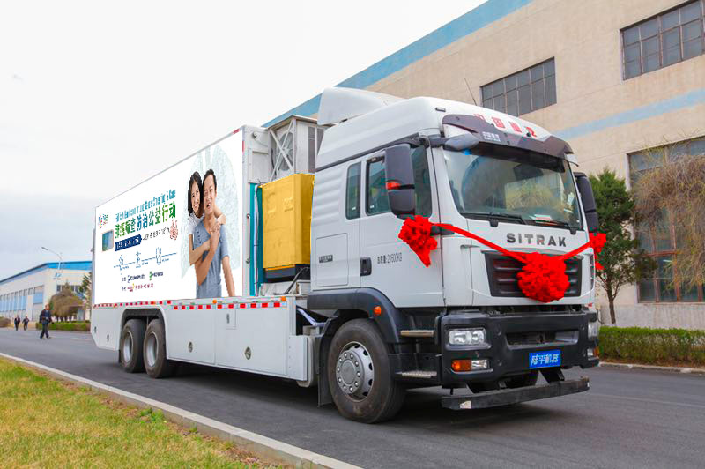
 | 第二次制作+当天早上修补 | 可转移车贴，（10M*2M，预估），正反2面 | 套 | 2 | 1 | 3,500.00 | 7,000.00
 | 异性切割kt板背后带支架 | 200xx196 | 套 | 2 | 1 | 290.00 | 580.00
 | 吧台桌带白色台布 |  | 套 | 5 | 1 | 180.00 | 900.00
 | x架 | 120x200 | 套 | 2 | 1 | 150.00 | 300.00
 | kt板 | 60x90 | 套 | 5 | 1 | 50.00 | 250.00
 | 木制画架 |  | 套 | 5 | 1 | 120.00 | 600.00
 | 背胶 | 40x60cm | 套 | 1 | 1 | 30.00 | 30.00
人员 | 电工 | 活动现场值守 | 人 | 1 | 1 | 450.00 | 450.00
运输 | 进撤场 | 进场+撤场 | 人/次 | 16 | 1 | 300.00 | 4,800.00
 | 运输 | 来回 | 次 | 2 | 1 | 1,200.00 | 2,400.00
北京车贴 | 进场 | 进场（两次安装） | 人/次 | 10 | 1 | 300.00 | 3,000.00
小计： |  |  |  |  |  |  | 51,005.00
税金6% |  |  |  |  |  |  | 3,060.30
合计： |  |  |  |  |  |  | 54,065.30
优惠价： |  |  |  |  |  |  | 52,000.00
其他
代付 | 流感病毒（书本） | 代买 | 套 | 200 | 1 | 81.00 | 16,200.00
 | 礼仪 |  | 人 | 4 | 1 | 400.00 | 1,600.00
 | 人偶 |  | 人 | 1 | 1 | 330.00 | 330.00
 | 主持人 |  | 人 | 1 | 1 | 9,900.00 | 9,900.00
 | 工作人员服装 | 旗袍 | 人 | 4 | 1 | - | -
 | 摄影 |  | 项 | 1 | 1 | 2,750.00 | 2,750.00
小计： |  |  |  |  |  |  | 30,780.00
税金6% |  |  |  |  |  |  | 1,846.80
合计： |  |  |  |  |  |  | 32,626.80

